Desc Stat
x | Column1
12
10 | Mean | 10.568
Veri---- > Veri Çözümleme ------> Tanımlayıcı İstatistik 'ten:
Input Range(Veri Alanı) ve Output Range (Çıktı Alanı) belirtildikten sonra Summary Statistics (Özet İstatistik ) seçilerek çıktı alanında "Temel Istatistik Bilgiler" görüntülenebilir.
10 | Standard Error | 0.11146299834
10 | Median | 10.5
11 | Mode | 10.2
10 | Standard Deviation | 0.55731499172
10 | Sample Variance | 0.3106
11 | Kurtosis | 1.0005795315
11 | Skewness | 1.1162579351
11 | Range | 2.2
10 | Minimum | 9.8
11 | Maximum | 12
11 | Sum | 264.2
11 | Count | 25
10 | Confidence Level(95,0%) | 0.23004827461
12
11
11
11
10
10
10
10
11
10

x | Column1
5
7 | Mean | 7.96
10 | Standard Error | 0.59332396996
4 | Median | 8
7 | Mode | 4.4
9 | Standard Deviation | 2.9666198498
10 | Sample Variance | 8.8008333333
10 | Kurtosis | -0.65173641767
12 | Skewness | -0.26999343246
7 | Range | 11.2
3 | Minimum | 2
10 | Maximum | 13.2
3 | Sum | 199
10 | Count | 25
13 | Confidence Level(95,0%) | 1.2245602361
12
10
8
8
4
2
9
11
8
7

Basit Regr
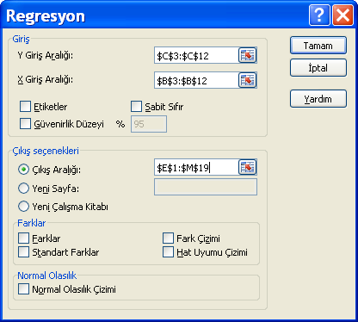
BASİT REGRESYON |  |  | SUMMARY OUTPUT
MÜŞTERİ NO: | BRÜT GELİR (x) | SATIŞLAR (y)
1 | 18945 | 5683 | Regression Statistics
2 | 16420 | 4926 | Multiple R | 0.99502309051
3 | 13945 | 3765 | R Square | 0.99007095064
4 | 12554 | 3012 | Adjusted R Square | 0.98882981947
5 | 20627 | 7013 | Standard Error | 267.81869886
6 | 28420 | 11223 | Observations | 10
7 | 15626 | 4375
8 | 13396 | 3617 | ANOVA
9 | 17200 | 5504 |  | df | SS | MS | F | Significance F
10 | 24319 | 8511 | Regression | 1 | 57217704.056 | 57217704.056 | 797.71661103 | 2.66821565E-09
 |  |  | Residual | 8 | 573814.84367 | 71726.855458
 |  |  | Total | 9 | 57791518.9

 |  |  |  | Coefficients | Standard Error | t Stat | P-value | Lower 95% | Upper 95% | Lower 95,0% | Upper 95,0%
 |  |  | Intercept | -3245.1915505 | 329.99267759 | -9.8341320002 | 9.6158240296E-06 | -4006.1565218 | -2484.2265793 | -4006.1565218 | -2484.2265793
 |  |  | X Variable 1 | 0.49644487526 | 0.017577079382 | 28.243877408 | 2.66821565E-09 | 0.45591203131 | 0.53697771921 | 0.45591203131 | 0.53697771921

Y = a + b x
Y = - 3245,191551 + 0,496444875 x

Çoklu Regr
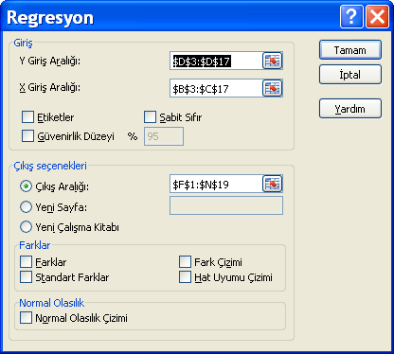
ÇOKLU REGRESYON |  |  |  | ÖZET ÇIKIŞI
satış bölgesi | ortalama gelir (x1) | reklam harcaması (x2) | satış (y)
1 | 15.70 | 1814 | 55420 | Regresyon İstatistikleri
2 | 13.10 | 1112 | 45819 | Çoklu R | 0.98638586526
3 | 6.20 | 718 | 16940 | R Kare | 0.97295707519
4 | 10.70 | 1421 | 35818 | Ayarlı R Kare | 0.96844992105
5 | 16.30 | 3085 | 85090 | Standart Hata | 4109.2383887
6 | 17.50 | 2119 | 62025 | Gözlem | 15
7 | 8.40 | 525 | 17918
8 | 11.10 | 1108 | 32845 | ANOVA
9 | 13.20 | 1621 | 41180 |  | df | SS | MS | F | Anlamlılık F
10 | 14.80 | 2645 | 62910 | Regresyon | 2 | 7290275475.3 | 3645137737.7 | 215.86949234 | 3.9113075324E-10
11 | 18.90 | 2927 | 87013 | Fark | 12 | 202630081.62 | 16885840.135
12 | 7.60 | 847 | 22150 | Toplam | 14 | 7492905556.9
13 | 7.80 | 621 | 16660
14 | 10.00 | 981 | 27050 |  | Katsayılar | Standart Hata | t Stat | P-değeri | Düşük %95 | Yüksek %95 | Düşük 95,0% | Yüksek 95,0%
15 | 12.10 | 1394 | 39121 | Kesişim | -11888.825794 | 4318.0862636 | -2.7532626883 | 0.017496205713 | -21297.127534 | -2480.5240545 | -21297.127534 | -2480.5240545
 |  |  |  | X Değişkeni 1 | 2349.9867338 | 622.10994363 | 3.7774460252 | 0.0026358065767 | 994.52560873 | 3705.4478589 | 994.52560873 | 3705.4478589
 |  |  |  | X Değişkeni 2 | 17.233578339 | 2.8943966255 | 5.9541177552 | 6.6711711445E-05 | 10.927229844 | 23.539926833 | 10.927229844 | 23.539926833
 |  |  | y tahmini
 | 15 | 1500 | 49211.342721

Çoklu Regr2

ÇOKLU REGRESYON |  |  |  | ÖZET ÇIKIŞI
Öğrenci | Yıllık maaş - $ (y) | GPA (Not ort) (x1) | Sosyal faaliyetler için ayrılan zaman- saat (x2)
1 | 16500 | 2.02 | 0 | Regresyon İstatistikleri
2 | 29400 | 3.44 | 12 | Çoklu R | 0.94096310025
3 | 31900 | 2.87 | 27 | R Kare | 0.88541155603
4 | 18400 | 2.41 | 4 | Ayarlı R Kare | 0.85994745737
5 | 35600 | 3.61 | 25 | Standart Hata | 3936.9536806
6 | 22800 | 2.36 | 10 | Gözlem | 12
7 | 37100 | 3.22 | 20
8 | 30500 | 3.11 | 18 | ANOVA
9 | 26300 | 2.54 | 11 |  | df | SS | MS | F | Anlamlılık F
10 | 27900 | 2.88 | 12 | Regresyon | 2 | 1077872728.1 | 538936364.06 | 34.770975711 | 5.8362474785E-05
11 | 56900 | 3.21 | 40 | Fark | 9 | 139496438.55 | 15499604.283
12 | 25400 | 2.62 | 16 | Toplam | 11 | 1217369166.7

 |  |  |  |  | Katsayılar | Standart Hata | t Stat | P-değeri | Düşük %95 | Yüksek %95 | Düşük 95,0% | Yüksek 95,0%
 | 40459.009933 | 2.5 | 30 | Kesişim | 9055.0134224 | 8187.3398531 | 1.1059774707 | 0.29742181364 | -9466.0360327 | 27576.062878 | -9466.0360327 | 27576.062878
 |  |  |  | X Değişkeni 1 | 2545.1142802 | 3329.4313558 | 0.76442911964 | 0.46418150546 | -4986.582694 | 10076.811254 | -4986.582694 | 10076.811254
 |  |  |  | X Değişkeni 2 | 834.70702698 | 147.4915454 | 5.659355082 | 0.00030988960298 | 501.0579718 | 1168.3560822 | 501.0579718 | 1168.3560822

